SH-FM-208
설비일상점검표(각부위별사진도식화)
(주)신화에이치앤티 | 문서번호 SH-FM-208 | Rev.00 | 문서상태: 개정초안(미승인) | 제정일: 2026-09-01 | 개정일: 2026-09-01
주관부서(안): 생산팀 | 연계: SH-WI-004 | 구분: 기록양식 | 작성주기: 시업 시 일일(주간·야간)
관리 사항: 설비내 부착 게이지류 상/하한 식별 및 측정 실측값 일상점검표 기록관리 | 설비별 시트를 복제해 사용(설비 NO·LINE명·월 기입)

LEAK TEST |  | LINE명 | 1동 | ( )월 설 비 일 상 점 검 표 បញ្ជីត្រួតពិនិត្យថែទាំបរិក្ខារ |  |  |  |  |  |  |  |  |  |  |  |  |  |  |  |  |  |  |  |  |  |  |  |  |  |  |  | 작성 |  | 검토 |  | 승인

 |  | 설비 NO | 차압 1호기

NO | 점 검 항 목 |  | 점 검 방 법 | 판 정 기 준 | 주기 | 주/야 | 1 | 2 | 3 | 4 | 5 | 6 | 7 | 8 | 9 | 10 | 11 | 12 | 13 | 14 | 15 | 16 | 17 | 18 | 19 | 20 | 21 | 22 | 23 | 24 | 25 | 26 | 27 | 28 | 29 | 30 | 31
1 | 비상정지 스위치 |  | 육안 | 안정장치 작동 이상 없을 것 | 시업시 | 주간
 |  |  |  |  |  | 야간
2 | 에어리어 안전센서 |  | 육안 | 센서 작동 이상 없을 것 | 시업시 | 주간
 |  |  |  |  |  | 야간
3 | 에어유닛 압력 |  | 압력 게이지 | 6 ~ 8 Bar | 시업시 | 주간
 |  |  |  |  |  | 야간
4 | 에어호스 연결부 체결 상태 |  | 육안 | 연결부 이음 없을 것 | 시업시 | 주간
 |  |  |  |  |  | 야간
5 | O-RING or 기밀패드 |  | 육안 | 손상 없을 것 | 시업시 | 주간
 |  |  |  |  |  | 야간
6 | 토글 레버 (수동 or 실린더) |  | 육안 | 정상 작동 여부 | 시업시 | 주간
 |  |  |  |  |  | 야간
7 | Air Compressor |  | 압력 게이지 | 26 Bar 이상 | 시업시 | 주간
 |  |  |  |  |  | 야간
8 | Leak 검출력 판정 |  | 컨트롤 판넬 | 리크 N.G 시료 검출 판정 여부 | 시업시 | 주간
 |  |  |  |  |  | 야간
 |  |  |  | 주간 점검 | 확인 Sign
 |  |  |  | 야간 점검 | 확인 Sign
 |  |  |  | 관리자 확인 | 확인 Sign
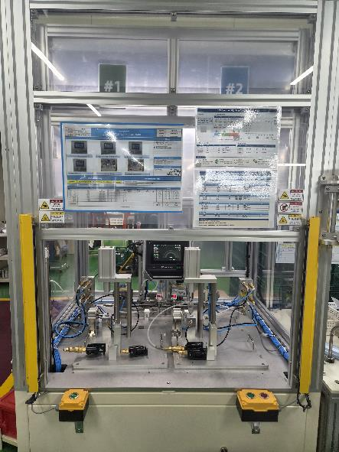 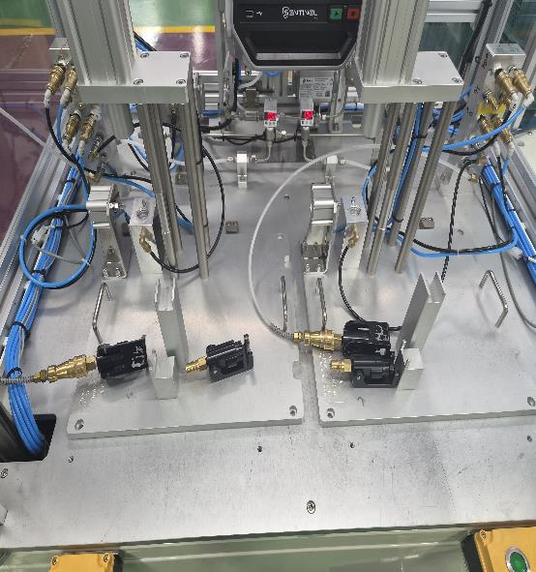 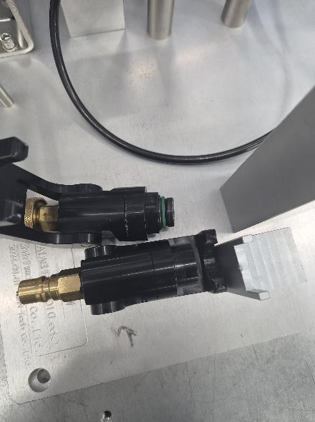 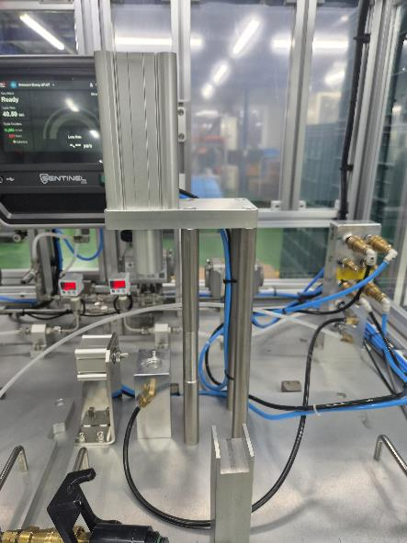 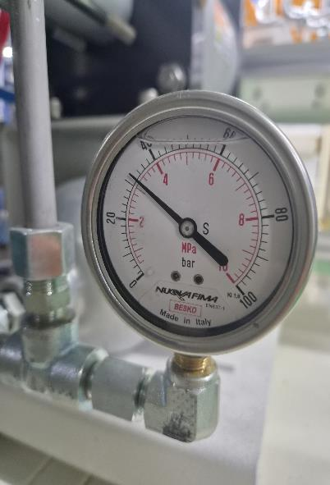

사진: ① 설비 전체 ② 에어유닛 ③ 지그부 ④ 체결부(커넥터) ⑤ 설비 측면(배관·지그) ⑥ 압력 게이지 ⑦ 터치패널(AIR LEAK TEST)
범례 | ○ : 정상 |  | ※ 작업자 준수 사항 |  |  |  |  |  |  |  |  |  |  | ■ 설비 이상 발생 이력
 | X : 설비 이상 |  | 1. 설비 점검 후 범례 기호 사용 작성하고 수치 기록 항목은 수치로 기록 할 것. |  |  |  |  |  |  |  |  |  |  | 발생 내용 |  |  |  |  |  |  |  |  |  |  | 조치 사항 |  |  |  |  |  |  |  |  |  | 조치 확인
 | 공란 : 비가동 |  | 2. 설비 이상 발생시 관리자에게 보고 할 것. (설비 재가동시 QC 초물 확인 후 재가동 실시 할 것) |  |  |  |  |  |  |  |  |  |  | 1. 월 일 (주·야)
 |  |  |  |  |  |  |  |  |  |  |  |  |  | 2. 월 일 (주·야)
 |  |  |  |  |  |  |  |  |  |  |  |  |  | 3. 월 일 (주·야)

 |  |  | ※ 압력Gage 값은 수치로 기록 할 것.

결재 직책: 작성 = 주관부서 담당 / 검토 = 품질책임자 / 승인 = 대표이사·권한자 (성명·서명·일자는 작성 후 직접 기재)
일일 확인: 점검 후 주간·야간 확인 Sign, 관리자 확인 Sign(매일) / 월 결재: 월 말 점검표 완료 후 작성·검토·승인 결재
개정이력
개정 |  | 개정일 |  |  |  | 개정 내용 |  |  |  |  |  |  |  |  |  |  |  |  |  |  |  |  |  |  |  |  |  |  |  | 작성 |  |  |  | 승인
Rev.00 |  | 2026-09-01 |  |  |  | 현장 사용 설비일상점검표(차압 1호기) 기준으로 양식 구조 개정(월간 격자·범례·이상 발생 이력), 설비 부위 사진 7장 포함(수정본5 배포본에서 사진 누락 정정); 안내 문구 정리(중복·해당 없는 문구 삭제), 이상 발생 이력 일자 표기·3줄, 사진 설명 추가

보관위치: 품질팀 서버 | 보존기간: 5년
SH-FM-208 · Rev.00 | 운영기록은 작성 후 별도 결재

